formattazione_condizionale
formattazione condizionale

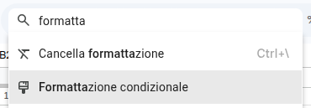

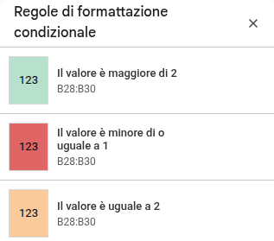

se la cella contiene:
- un valore minore o uguale di 4 imposta lo sfondo rosso | 4
- un valore da 5 a 6 imposta lo sfondo arancione | 5
- un valore maggiore di 6 imposta lo sfondo verde | 8

se la cella contiene:
- una data successiva a oggi imposta sfondo rosso | 01/01/2026
- una data precedente o uguale a oggi imposta sfondo verde e grassetto | 01/01/2036

se le celle contengono: | dati
- il testo "lu" sfondo verde | anna
- casella vuota sfondo rosso | luca

 | mario
 | lucia

grafici
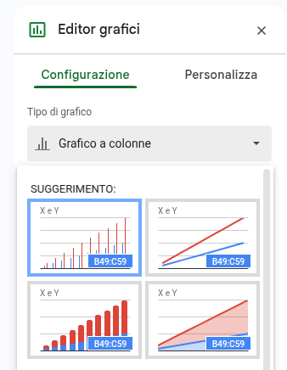
grafico 🤩
grafici | X | Y
 | 1 | 1
 | 2 | 4
 | 3 | 9
 | 4 | 16
 | 5 | 25
 | 6 | 36
 | 7 | 49
 | 8 | 64
 | 9 | 81
 | 10 | 100

convalida_dati
convalida dei dati | cella

 | 101

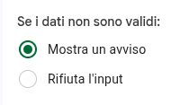

mostra avviso se la cella non contiene un numero maggiore di 100 | 105
rifiuta input se la cella non contiene un numero fra 1 e 10 | 5
mostra avviso se la data successiva ad oggi | 29/04/2036
rifiuta input se viene inserito un indirizzo email invalido | mario.rossi@gmail.com

Menu a tendina

con tre opzioni fisse (Lavoratore, Studente e Disoccupato) | Lavoratore
con gli articoli della tabella_articolo | biscotti

Casella di controllo
 | FALSE
 | FALSE | FALSE
 | FALSE | TRUE
 | FALSE | FALSE
 | FALSE | TRUE
 | FALSE | FALSE

